Gràfics
ENQUESTA PER A L'ESTUDIANTAT DE NOU INGRÉS CURS 2016-2017

 | ESCOLA D'ENGINYERIA DE BARCELONA EST

Gènere
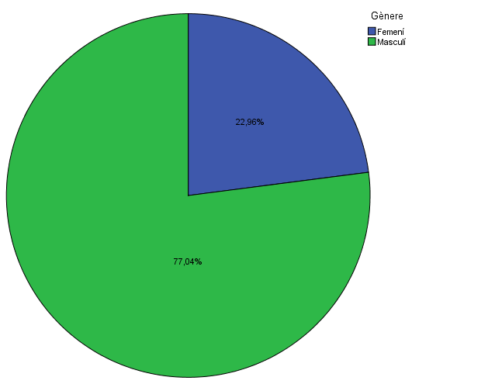

Estudis cursats

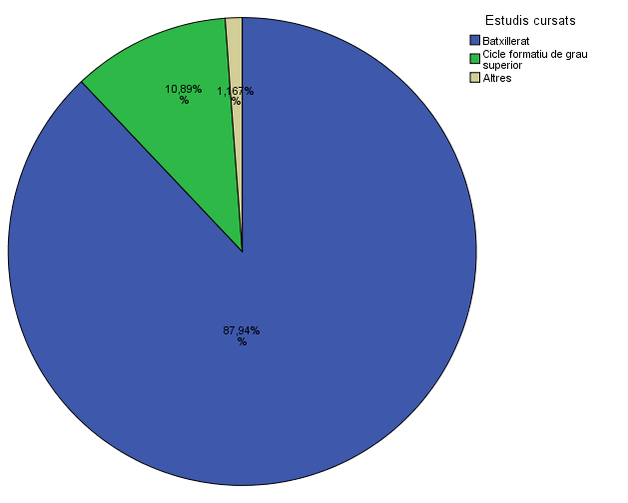

Titulació matriculada

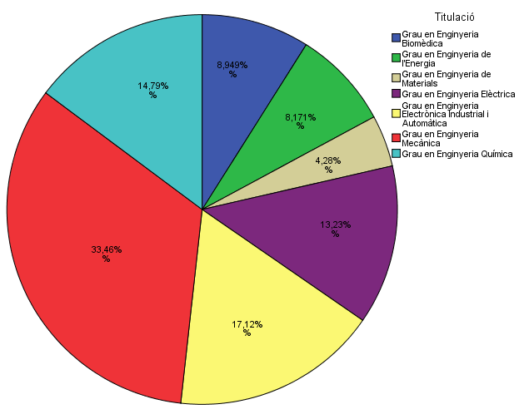

Per què has escollit els estudis en què t'has matriculat?

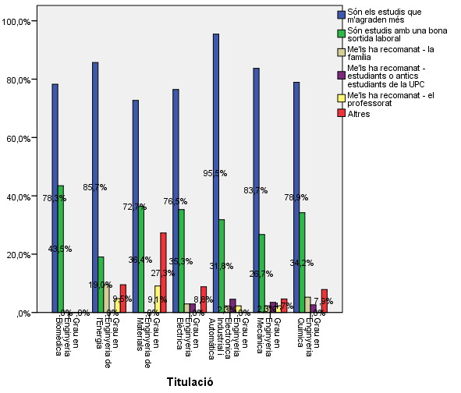

Quan vas decidir que faries aquests estudis?

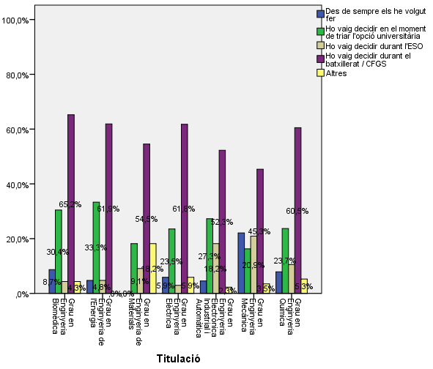

Perquè has escollit aquesta escola/facultat per cursar aquests estudis?

 |  |  | Grau en Enginyeria Biomèdica | Grau en Enginyeria de l'Energia | Grau en Enginyeria de Materials | Grau en Enginyeria Elèctrica | Grau en Enginyeria Electrònica Industrial i Automàtica | Grau en Enginyeria Mecànica | Grau en Enginyeria Química | Me l'han recomanada - el professorat | Per la facilitat d'accés (proximitat, bona comunicació ...) | Per la nota d'accés als estudis | Altres
 |  | Crec que és la única que ofereix aquests estudis | 4.3% | 85.7% | 36.4% | 8.8% | 25.0% | 9.3% | 10.5% | 0 | 0.27272727273 | 0 | 0.13636363636
 |  | Per què és una universitat pública | 8.7% | 38.1% | 36.4% | 47.1% | 56.8% | 48.8% | 42.1%
 |  | Me l'han recomanada - la família | 4.3% | 0.0% | 18.2% | 14.7% | 22.7% | 11.6% | 15.8%
 |  | Me l'han recomanada - estudiants o antics estudiants de la UPC | 13.0% | 14.3% | 36.4% | 26.5% | 31.8% | 31.4% | 34.2%
 |  | Me l'han recomanada - el professorat | 0.0% | 0.0% | 9.1% | 14.7% | 15.9% | 16.3% | 21.1%
 |  | Per la facilitat d'accés (proximitat, bona comunicació ...) | 8.7% | 14.3% | 18.2% | 20.6% | 25.0% | 22.1% | 18.4%
 |  | Per la nota d'accés als estudis | 65.2% | 4.8% | 0.0% | 14.7% | 0.0% | 10.5% | 7.9%
 |  | Altres | 30.4% | 0.0% | 18.2% | 11.8% | 15.9% | 12.8% | 10.5%

Has participat en activitats de promoció dels estudis de la UPC?

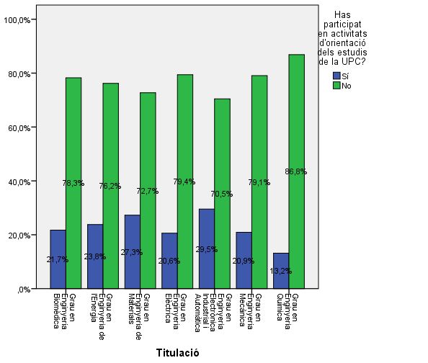

Activitats d'orientació

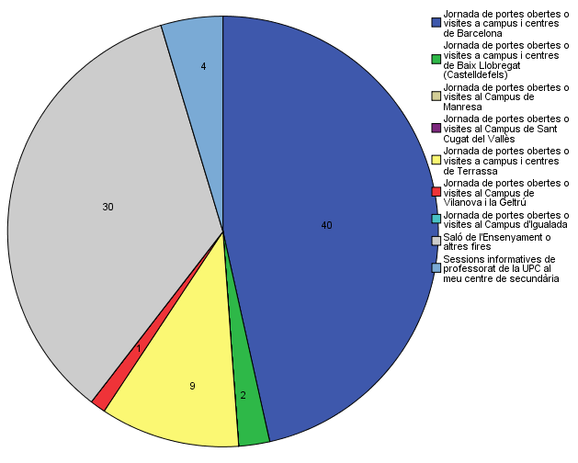

Quins canals has utilitzat per informar-te?

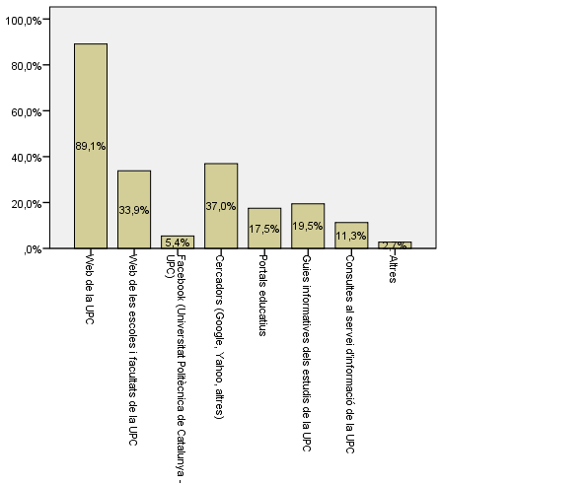

Disposes d'algun d'aquests certificats d'anglès de nivell B2.2?

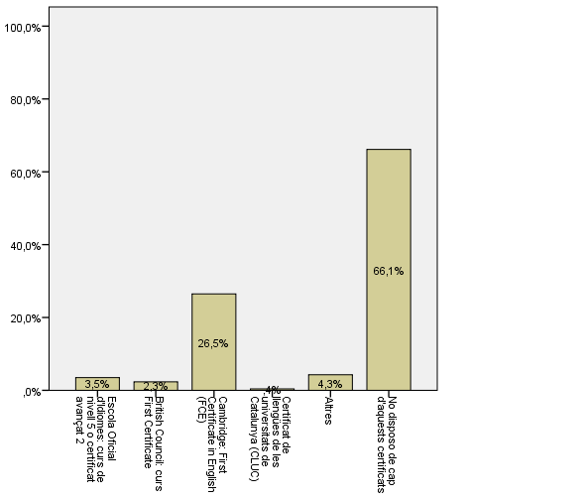

T'ha resultat útil la presentació feta

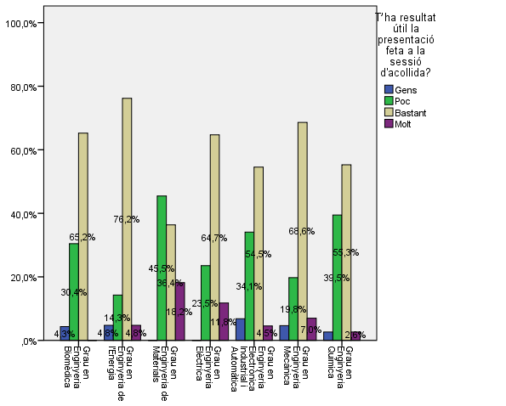

Hi has trobat a faltar alguna informació?

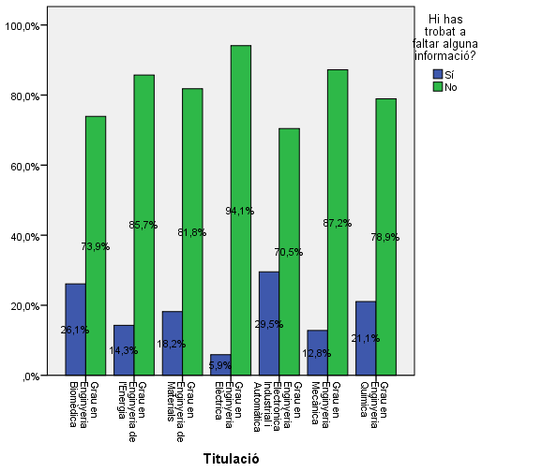

Per quin/s canal/s t’agradaria rebre informació de l’Escola?

Sense Agrupar |  |  |  |  |  |  | Agrupades

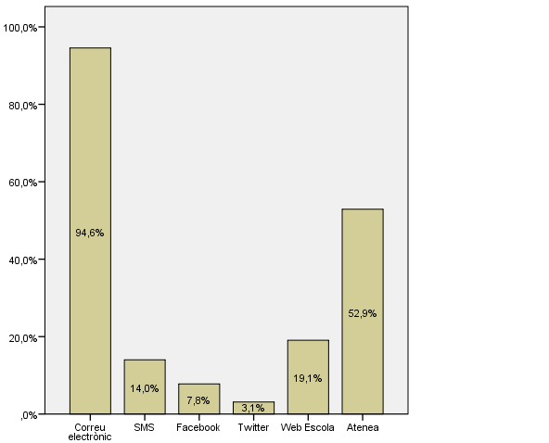
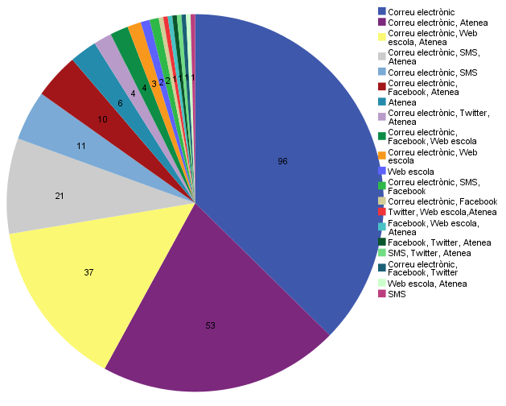

Comparativa
 | ENQUESTA PER A L'ESTUDIANTAT DE NOU INGRÉS

2014-2015 |  | 2016-2017
Gènere
Gènere

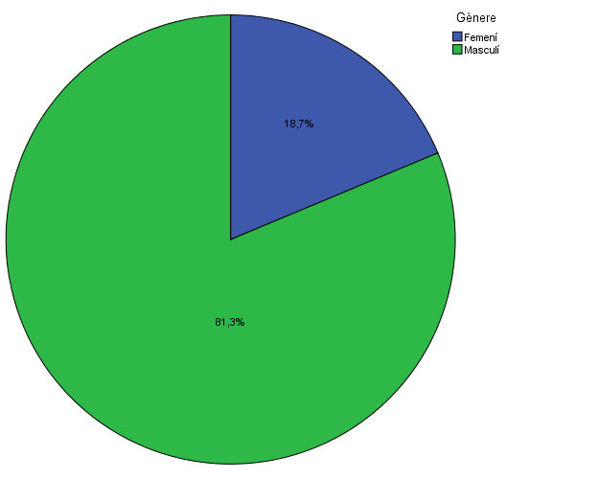

Estudis cursats
Estudis cursats

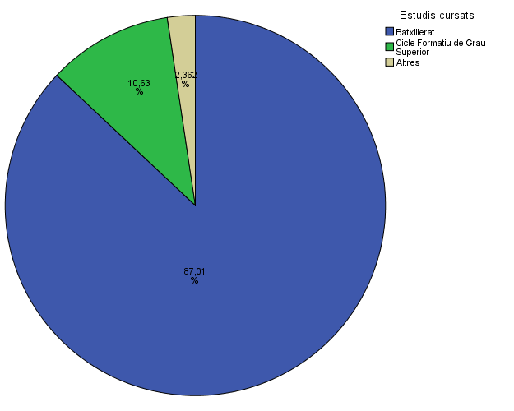

Titulació matriculada
Titulació matriculada
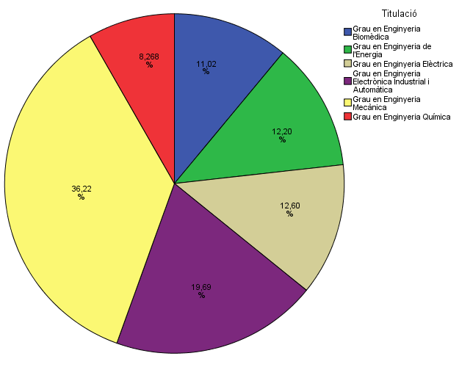

Per què has escollit els estudis en que t'has matriculat?
Per què has escollit els estudis en què t'has matriculat?

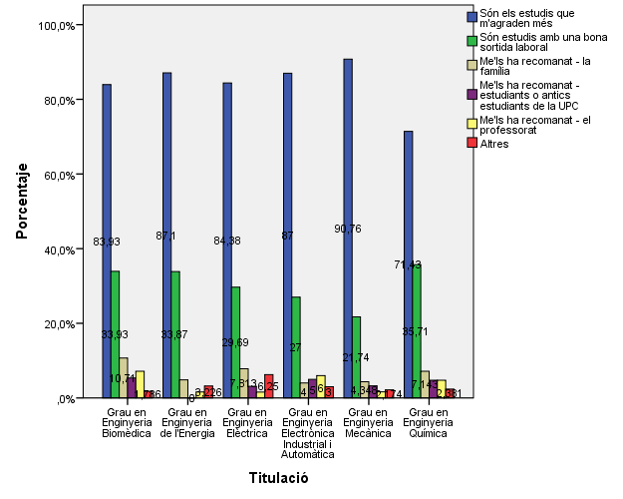

Quan vas decidir que faries aquests estudis?
Quan vas decidir que faries aquests estudis?

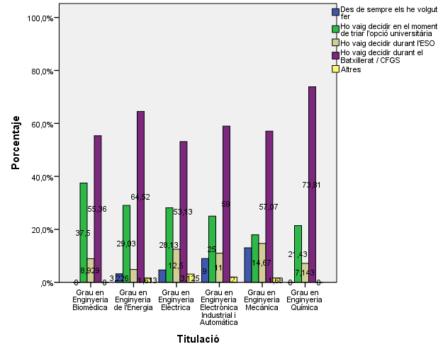

 |  |  |  |  | Grau en Estudis d'Arquitectura
 |  |  |  | Crec que és la única que ofereix aquests estudis | 8.40%
 |  |  |  | Per què és una universitat pública | 46.40%
 |  |  | Me l'han recomanada: | La família | 16.90%
 |  |  |  | Estudiants o antics estudiants de la UPC | 27.10%
 |  |  |  | El professorat | 14.50%
 |  |  |  | Per la facilitat d'accés (proximitat, bona comunicació...) | 33.70%
 |  |  |  | Per la nota d'accés als estudis | 6.60%
 |  |  |  | Altres | 12.00%

Perquè has escollit aquesta escola/facultat per cursar aquests estudis?
Per què has escollit aquesta escola/facultat per cursar aquests estudis?

 | Grau en Enginyeria Biomèdica | Grau en Enginyeria de l'Energia | Grau en Enginyeria de Materials | Grau en Enginyeria Elèctrica | Grau en Enginyeria Electrònica Industrial i Automàtica | Grau en Enginyeria Mecànica | Grau en Enginyeria Química
Crec que és la única que ofereix aquests estudis | 4.3% | 85.7% | 36.4% | 8.8% | 25.0% | 9.3% | 10.5%
Per què és una universitat pública | 8.7% | 38.1% | 36.4% | 47.1% | 56.8% | 48.8% | 42.1%
Me l'han recomanada - la família | 4.3% | 0.0% | 18.2% | 14.7% | 22.7% | 11.6% | 15.8%
Me l'han recomanada - estudiants o antics estudiants de la UPC | 13.0% | 14.3% | 36.4% | 26.5% | 31.8% | 31.4% | 34.2%
Me l'han recomanada - el professorat | 0.0% | 0.0% | 9.1% | 14.7% | 15.9% | 16.3% | 21.1%
Per la facilitat d'accés (proximitat, bona comunicació ...) | 8.7% | 14.3% | 18.2% | 20.6% | 25.0% | 22.1% | 18.4%
Per la nota d'accés als estudis | 65.2% | 4.8% | 0.0% | 14.7% | 0.0% | 10.5% | 7.9%
Altres | 30.4% | 0.0% | 18.2% | 11.8% | 15.9% | 12.8% | 10.5%

Per què has escollit aquesta escola/facultat per cursar aquests estudis?
Crec que és la única que ofereix aquests estudis | 20.7%
Per què és una universitat pública | 34.4%
La família | 8.7%
Estudiants o antics estudiants de la UPC | 23.0%
El professorat | 8.7%
Per la facilitat d'accés (proximitat, bona comunicació...) | 31.9%
Per la nota d'accés als estudis | 18.5%

Has participat en activitats de promoció dels estudis de la UPC?
Has participat en activitats de promoció dels estudis de la UPC?

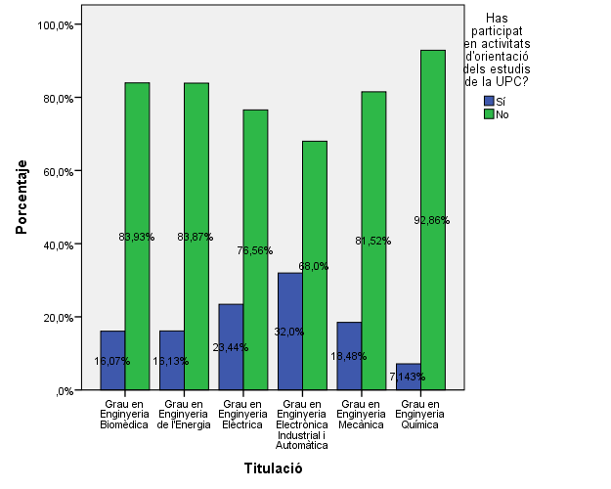

Activitats d'orientació

Activitats d'orientació
Activitats d'orientació

(*) Nomès els que han contestat "SI" a la pregunta anterior
(*) Nomès els que han contestat "SI" a la pregunta anterior

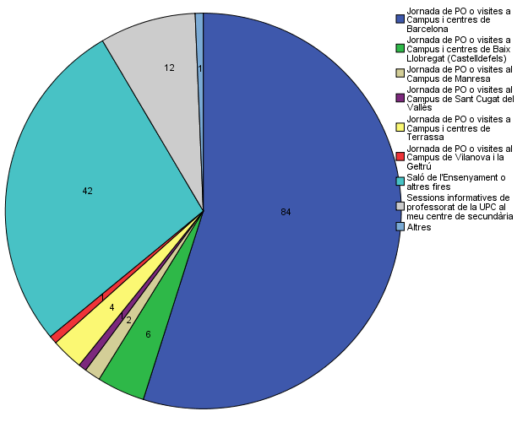

Quins canals has utilitzat per informar-te?
Quins canals has utilitzat per informar-te?

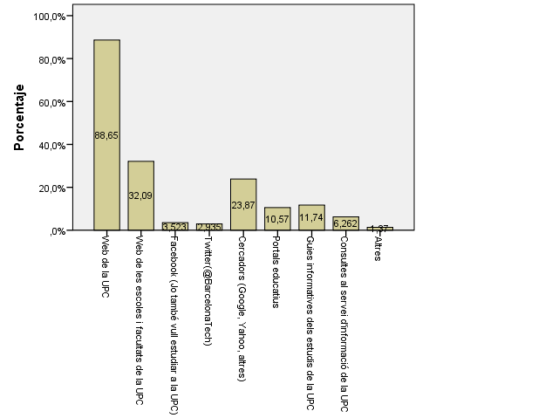

Disposes d'algun d'aquests certificats d'anglès de nivell B2.2?
Disposes d'algun d'aquests certificats d'anglès de nivell B2.2?

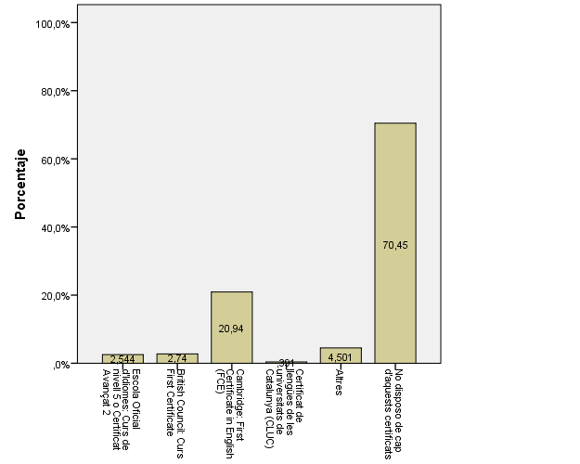

T'ha resultat útil la presentació feta
T'ha resultat útil la presentació feta?

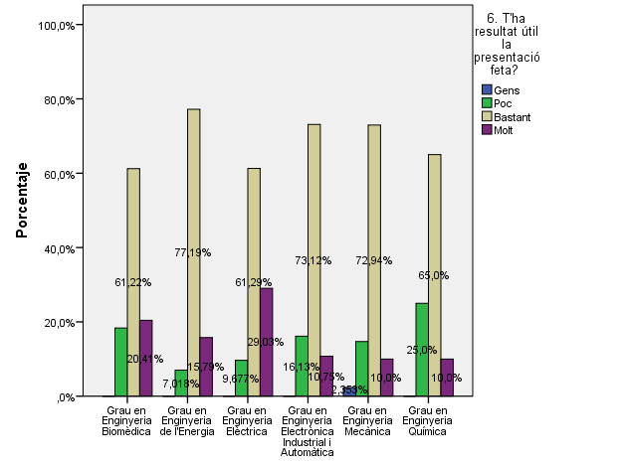

Has trobat a faltar alguna informació?
Hi has trobat a faltar alguna informació?

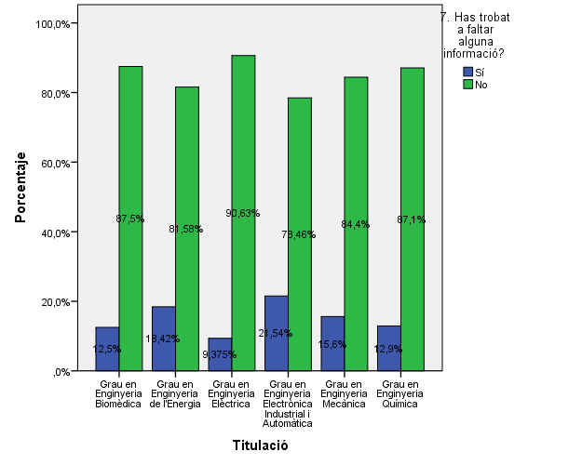

Per quin/s canal/s t’agradaria rebre informació de l’Escola?

